Token Docs
Design Token
Updated Date: 8/8/2023

Typography
typo.json | Các thông số về font, font-size, font-weight,...

Box-shadow
effect.json | Các thông số về box-shadow
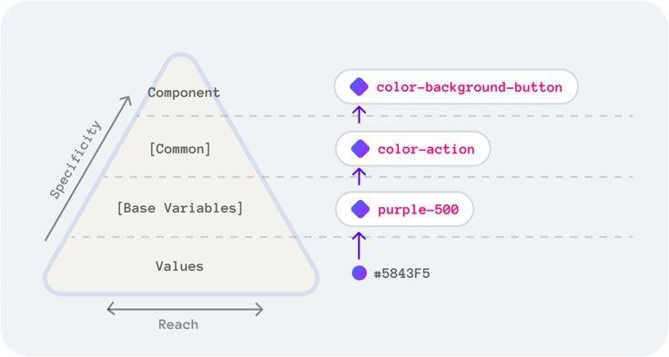
Color
ref.json | Lưu trữ hệ màu gốc dưới dang (Hex, HSLA,...)

sys-light.json | Quy chiếu về hệ màu gốc (ref.json) cho bản Light Mode
sys-dark.json | Quy chiếu về hệ màu gốc cho bản Dark Mode

comp.json | Quy chiếu về hệ màu trung gian (sys.light.json và sys.dark.json), được dùng riêng cho các component trong design system như: button, textfield, checkbox, radio,...

 |  | (2020) What the #&%$ are Design Tokens? | Type Scale

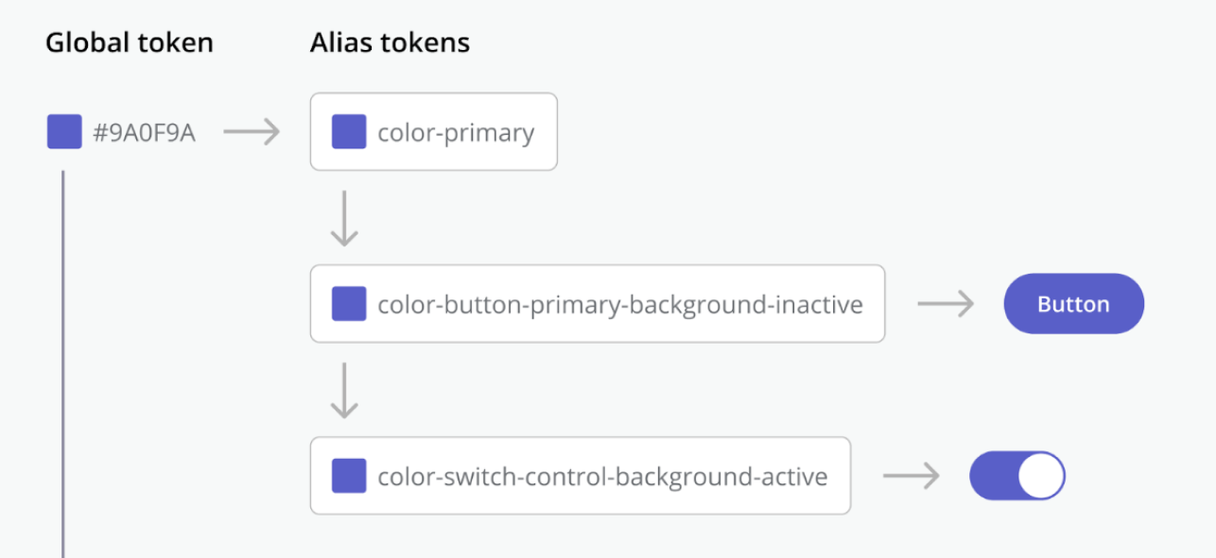

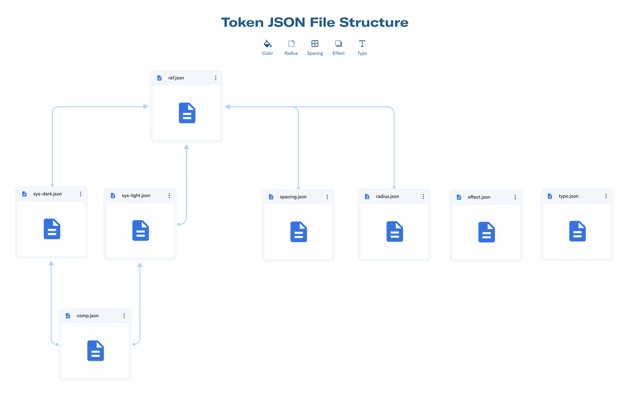

 |  | Ref.json | Sys.json
 |  | Là Global token | Là Alias token

